ZiarnoWYKRESY
Średnie ceny zakupu pszenicy konsumpcyjnej i kukurydzy w przedsiębiorstwach dokonujących zakupu zbóż w układzie tygodniowym

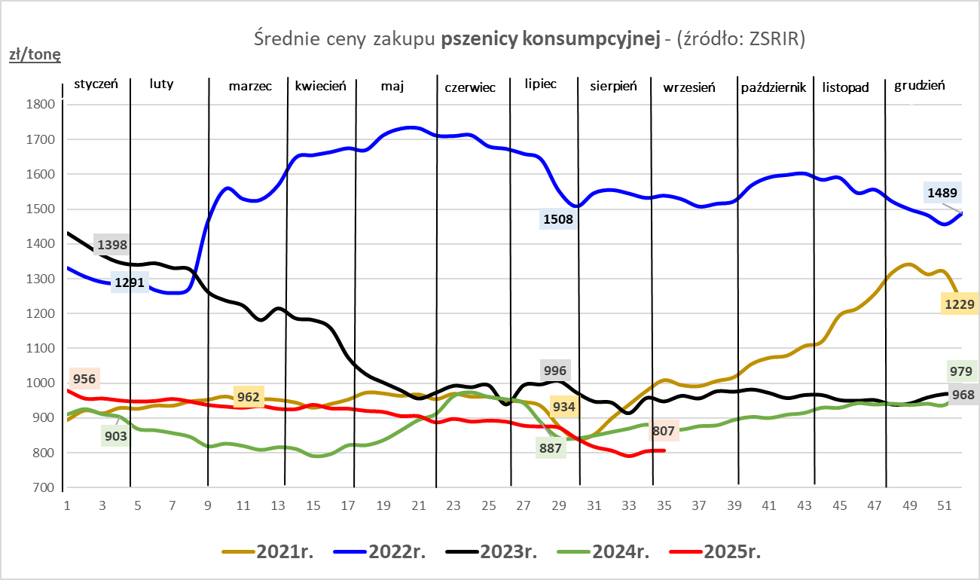
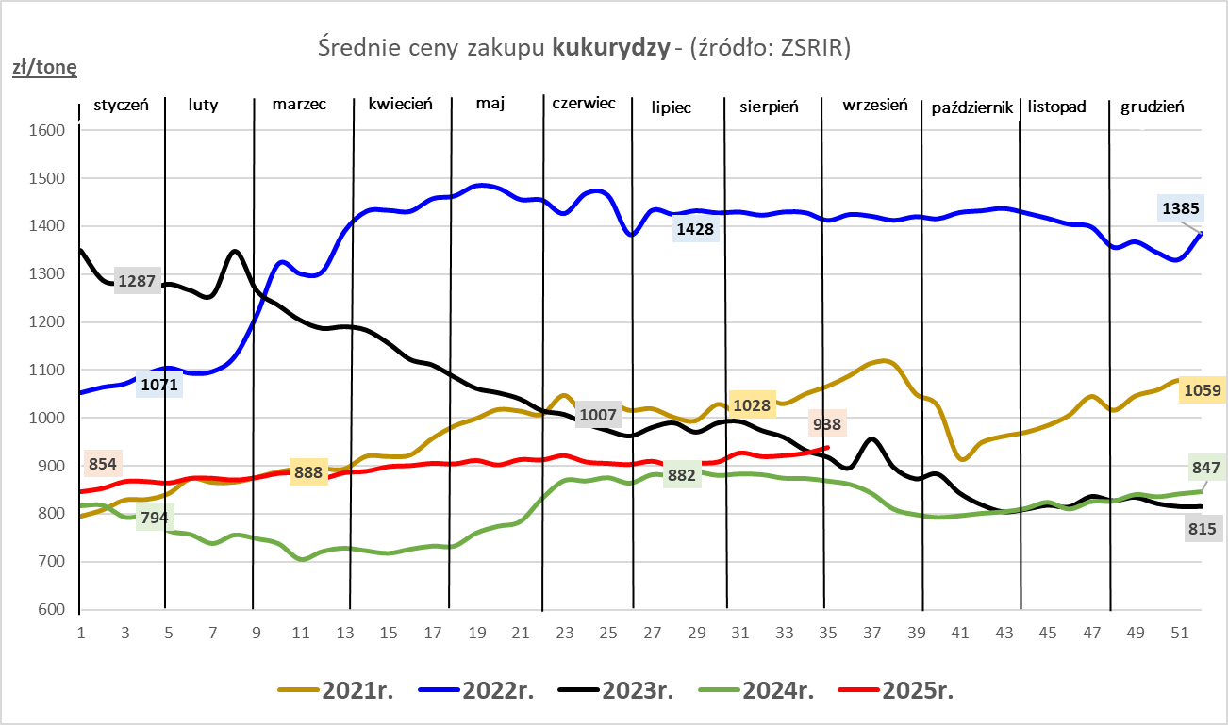

ZiarnoPL_UE_MATIF
Porównanie średnich cen pszenicy konsumpcyjnej i kukurydzy na giełdzie w Paryżu oraz w Polsce i UE
Ceny zbóż w poszczególnych krajach UE dostępne są na stronie | https://agriculture.ec.europa.eu/data-and-analysis/markets/overviews/market-observatories/crops/cereals-statistics_en
W związku z aktualizacją bazy danych KE (nawet do kilku tygodni wstecz) wyliczona średnia cena UE dla poszczególnych zbóż może ulegać zmianie

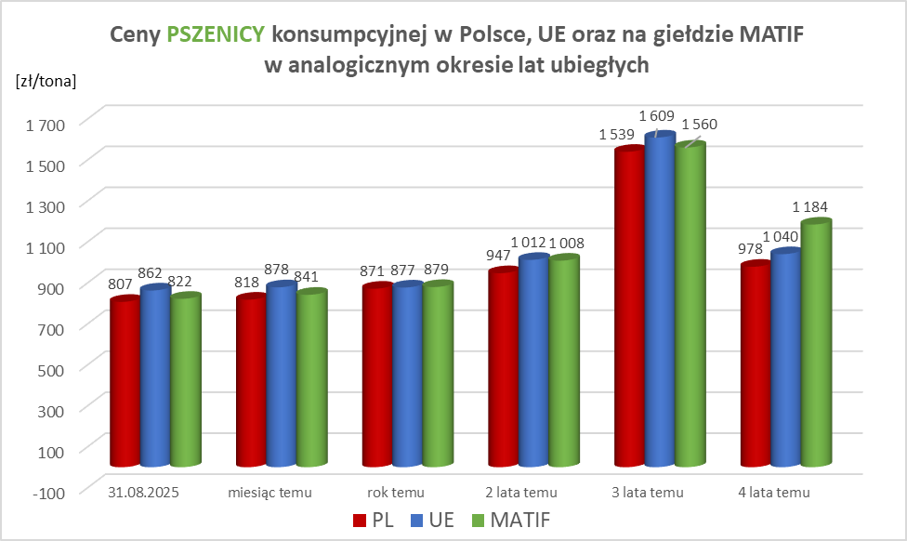
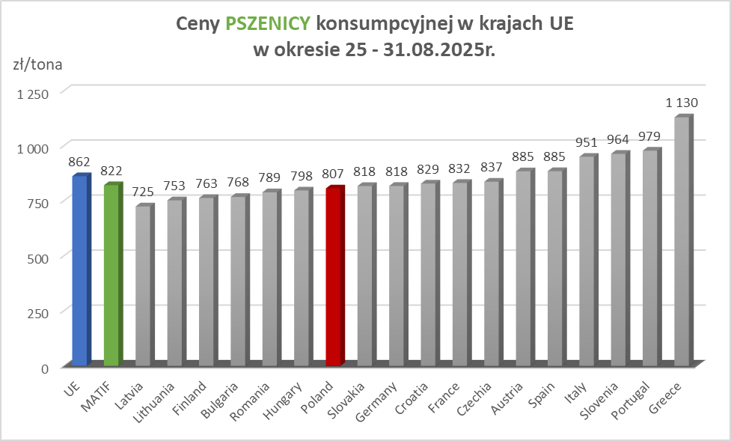

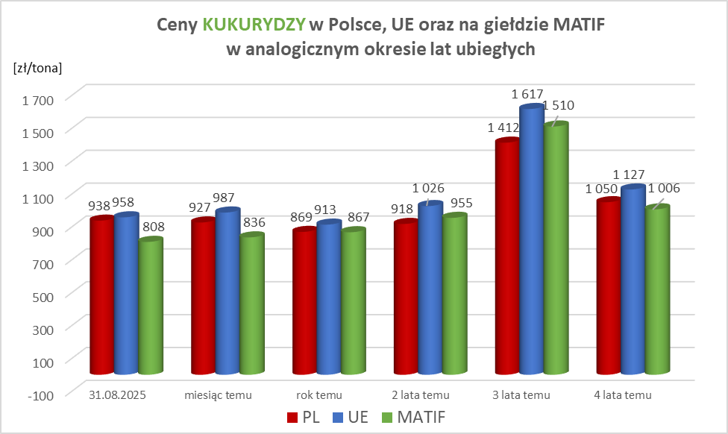
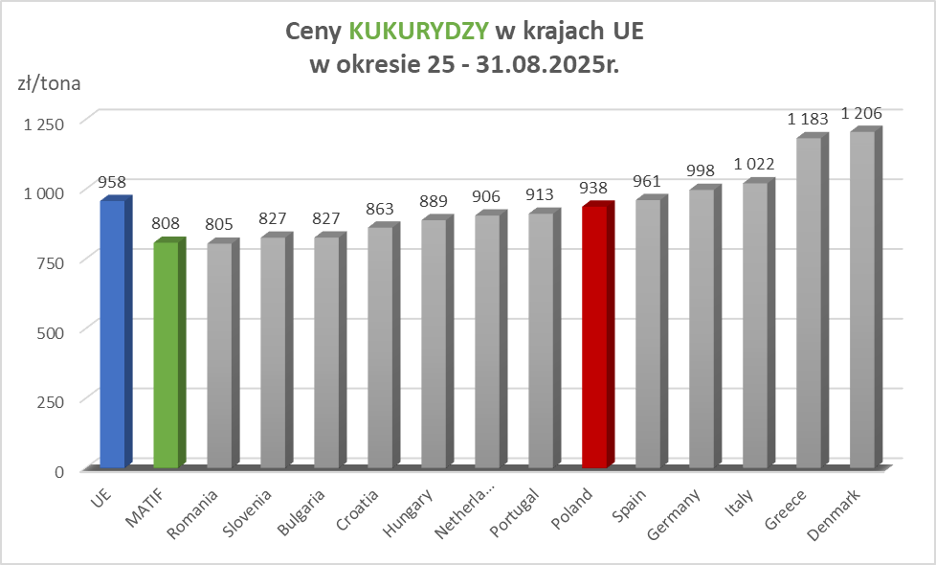

MąkaSPRZED
Średnie ceny sprzedaży mąk w przedsiębiorstwach prowadzących przemiał ziarna zbóż
w okresie: | 25 - 31.08.2025r.

 |  | POLSKA |  |  |  |  | MAKROREGION
 |  |  |  |  |  |  | Centralno-Wschodni |  |  | Południowy |  |  | Północno-Zachodni
MĄKA | TYP MĄKI | Cena [zł/tona] |  | Zmiana | Strukt. obrot. [%] |  | Cena [zł/tona] |  | Zmiana | Cena [zł/tona] |  | Zmiana | Cena [zł/tona] |  | Zmiana
 |  | 2025-08-31 | 2025-08-24 | ceny [%] | 2025-08-31 | 2025-08-24 | 2025-08-31 | 2025-08-24 | ceny [%] | 2025-08-31 | 2025-08-24 | ceny [%] | 2025-08-31 | 2025-08-24 | ceny [%]
PSZENNA detaliczna (1kg) wg rodzaju:
tortowa | 450 | 1,769 | 1,758 | 0.7 | 78.4 | 76.1 | 1,895 | 1,849 | 2.5 | 1,729 | 1,710 | 1.2 | 1,665 | 1,736 | -4.1
wrocławska | 500 | 2,369 | 2,268 | 4.5 | 7.0 | 8.1 | 2,239 | 1,722 | 30.0 | nld | nld | * | 1,763 | 1,786 | -1.3
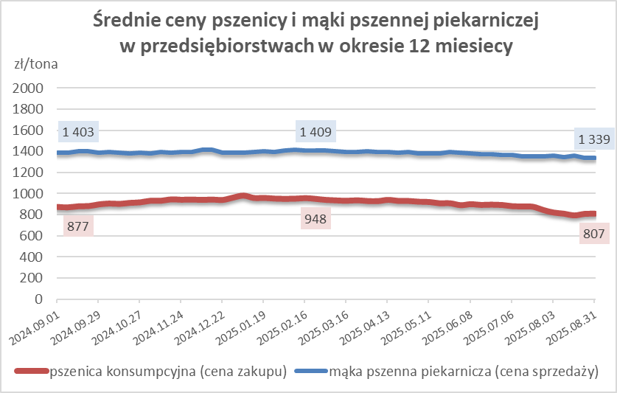
poznańska | 500 | 2,491 | 2,505 | -0.5 | 4.0 | 3.1 | 1,908 | nld | * | 2,609 | nld | * | nld | nld | *
krupczatka | 450/500 | 2,143 | 2,054 | 4.3 | 1.5 | 1.5 | 2,211 | nld | * | nld | -- | -- | 1,970 | nld | *
luksusowa | 550 | 2,355 | 2,144 | 9.8 | 9.2 | 11.2 | 2,684 | 2,773 | -3.2 | nld | nld | * | 1,700 | 1,613 | 5.4
 | Ogółem | - | - | - | 100.0 | 100.0 | - | - | - | - | - | - | - | - | -
PSZENNA | 450 | 2,041 | 2,104 | -3.0 | 6.4 | 6.7 | 1914 | 1863 | 2.7 | 2268 | 2280 | -0.5 | 1677 | 1764 | -5.0
detaliczna | 500 | 2,418 | 2,347 | 3.0 | 2.3 | 2.5 | 2484 | 2377 | 4.5 | 2711 | 2658 | 2.0 | 1779 | 1808 | -1.6
(paczkowana 1kg) | 550 | 2,344 | 2,167 | 8.2 | 0.6 | 0.7 | 2684 | 2773 | -3.2 | 2251 | nld | * | 1573 | 1621 | -3.0
 | 650 | 1,448 | 1,467 | -1.3 | 1.0 | 0.7 | nld | nld | * | nld | nld | * | 1409 | nld | *
 | Ogółem | - | - | - | 10.2 | 10.5 | - | - | - | - | - | - | - | - | -
PSZENNA | 450 | 1,551 | 1,560 | -0.6 | 1.5 | 1.5 | 1460 | 1531 | -4.7 | 1734 | 1730 | 0.2 | 1336 | 1345 | -0.7
piekarnicza | 500 | 1,444 | 1,427 | 1.2 | 8.5 | 9.6 | 1510 | 1448 | 4.3 | 1426 | 1431 | -0.3 | 1365 | 1387 | -1.6
(w workach) | 550 | 1,422 | 1,449 | -1.8 | 3.9 | 3.9 | 1447 | 1586 | -8.8 | 1454 | 1430 | 1.7 | 1376 | 1387 | -0.8
 | 650 | 1,341 | 1,350 | -0.6 | 1.8 | 1.6 | 1303 | 1320 | -1.3 | 1366 | 1372 | -0.4 | 1256 | 1306 | -3.8
 | 750 | 1,305 | 1,317 | -0.9 | 5.7 | 6.0 | 1307 | 1313 | -0.4 | 1359 | 1356 | 0.2 | 1229 | 1250 | -1.7
 | 850 | 1,426 | 1,369 | 4.1 | 0.2 | 0.3 | 1447 | nld | * | -- | -- | -- | nld | nld | *
 | Ogółem | - | - | - | 21.5 | 22.8 | - | - | - | - | - | - | - | - | -
PSZENNA | 450 | 1,259 | 1,250 | 0.7 | 1.9 | 2.1 | nld | nld | * | 1250 | 1226 | 2.0 | nld | nld | *
piekarnicza | 500 | 1,306 | 1,293 | 1.1 | 12.6 | 11.4 | 1238 | 1255 | -1.3 | 1408 | 1362 | 3.4 | 1282 | 1275 | 0.6
(luzem) | 550 | 1,394 | 1,398 | -0.3 | 25.3 | 24.4 | 1233 | 1264 | -2.5 | 1436 | 1436 | 0.0 | 1352 | 1373 | -1.5
 | 650 | 1,272 | 1,290 | -1.4 | 10.6 | 9.5 | 1228 | 1226 | 0.2 | 1355 | 1371 | -1.2 | 1185 | 1192 | -0.6
 | 750 | 1,208 | 1,208 | 0.0 | 10.1 | 10.4 | 1227 | 1226 | 0.1 | 1211 | 1212 | -0.1 | 1163 | 1165 | -0.1
 | 850 | 1,139 | 1,131 | 0.7 | 0.7 | 0.6 | 1128 | 1134 | -0.5 | nld | nld | * | nld | -- | --
 | Ogółem | - | - | - | 61.2 | 58.4 | - | - | - | - | - | - | - | - | -
ŻYTNIA | 580 | 1,256 | 1,243 | 1.0 | 0.2 | 0.3 | 1216 | 1164 | 4.5 | 1359 | 1386 | -2.0 | 1240 | 1216 | 1.9
piekarnicza | 720 | 1,252 | 1,237 | 1.2 | 2.4 | 2.7 | 1272 | 1260 | 0.9 | 1283 | 1262 | 1.6 | 1206 | 1194 | 1.0
(w workach) | 2000 | 1,230 | 1,283 | -4.1 | 0.3 | 0.3 | 1205 | 1261 | -4.4 | nld | nld | * | 1248 | 1340 | -6.9
 | Ogółem | - | - | - | 2.9 | 3.3 | - | - | - | - | - | - | - | - | -
ŻYTNIA | 580 | nld | 1,073 | * | 0.0 | 0.1 | -- | nld | -- | nld | nld | * | nld | -- | --
piekarnicza | 720 | 1,074 | 1,076 | -0.2 | 4.1 | 4.7 | 1070 | 1075 | -0.4 | 1102 | 1106 | -0.3 | 1066 | 1065 | 0.1
(luzem) | 2000 | nld | nld | * | 0.1 | 0.2 | nld | nld | * | -- | -- | -- | -- | -- | --
 | Ogółem | - | - | - | 4.2 | 5.0 | - | - | - | - | - | - | - | - | -
 |  |  |  | Ogółem | 100.0 | 100.0

MąkaZAK
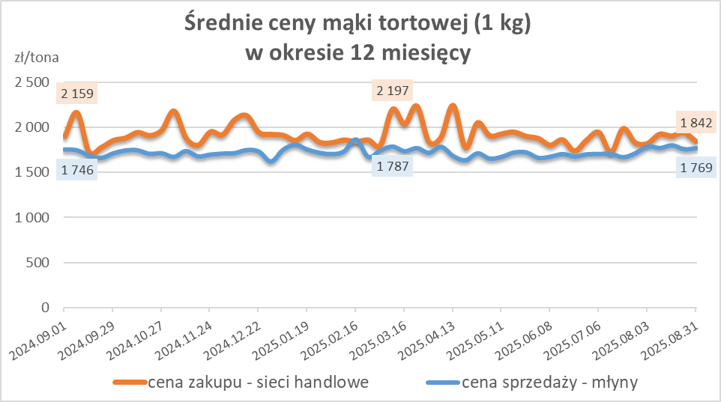
Średnie ceny zakupu mąki pszennej (ważniejszych rodzajów) płacone przez podmioty handlu detalicznego
w okresie: | 25 - 31.08.2025r.

Towar |  | POLSKA
 |  | Cena [zł/tona] |  | Zmiana
 |  | 2025-08-31 | 2025-08-24 | ceny [%]
PSZENNA detaliczna (1kg) wg rodzaju | Tortowa 450 | 1,842 | 1,937 | -4.9
 | Luksusowa 550 | 1,685 | 1,634 | 3.1
 | Wrocławska 500 | 2,027 | 2,104 | -3.7

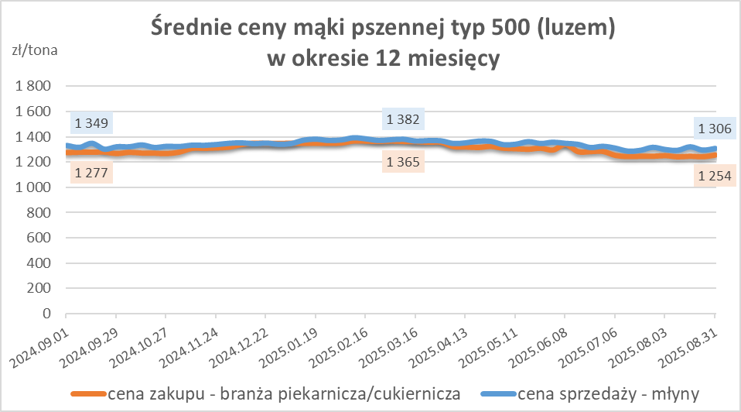
Średnie ceny zakupu mąki (ważniejszych rodzajów) płacone przez podmioty branży piekarsko-cukierniczej
w okresie: | 25 - 31.08.2025r.

Towar | Typ | POLSKA
 |  | Cena [zł/tona] |  | Zmiana
 |  | 2025-08-31 | 2025-08-24 | ceny [%]
Pszenna luzem | 500 | 1,254 | 1,240 | 1.1
 | 750 | 1,171 | 1,166 | 0.4
Żytnia luzem | 720 | 1,047 | 1,057 | -0.9
Pszenna w workach | 500 | nld | 1,380 | *
 | 750 | nld | nld | *
Żytnia w workach | 720 | 1,257 | 1,111 | 13.2

HZ wykresy
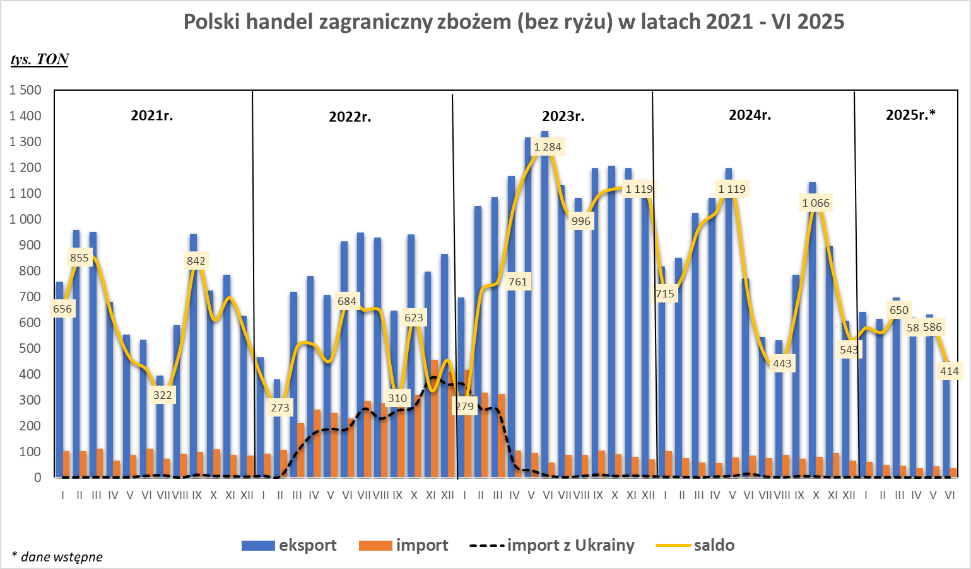
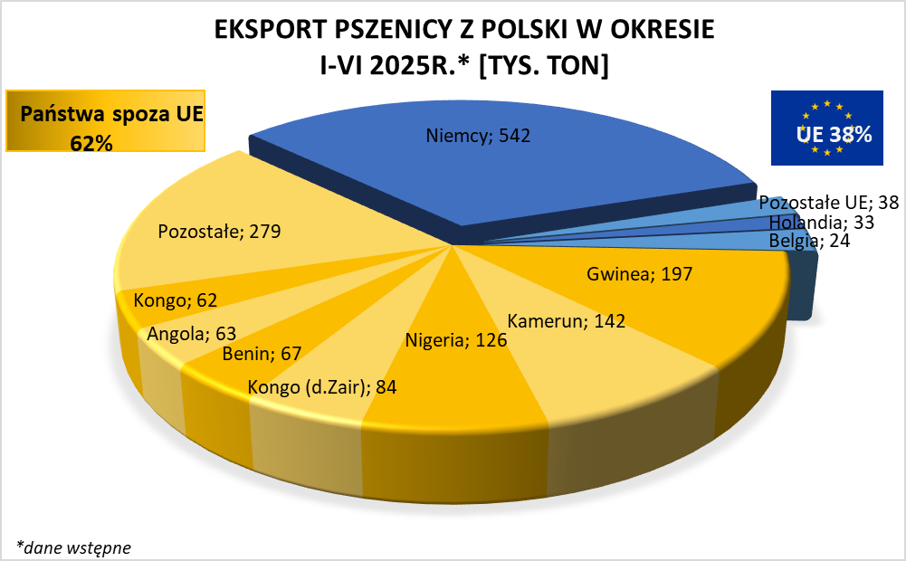
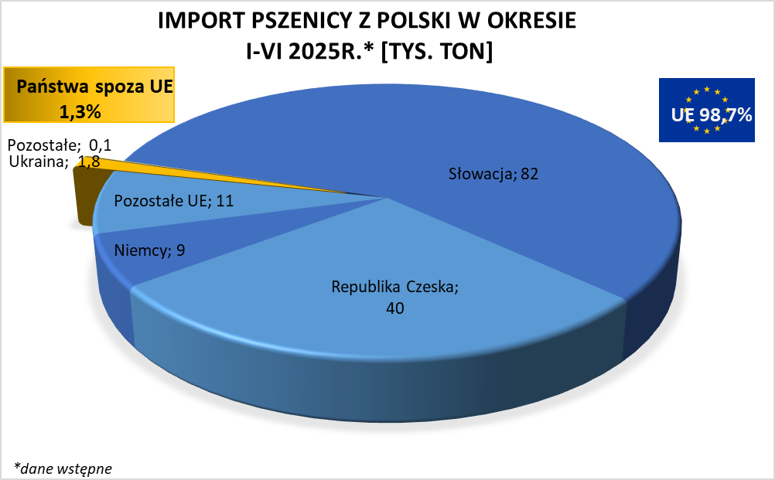

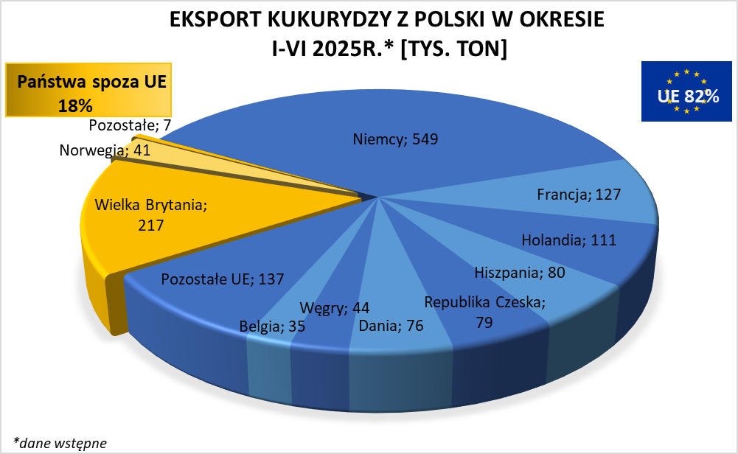
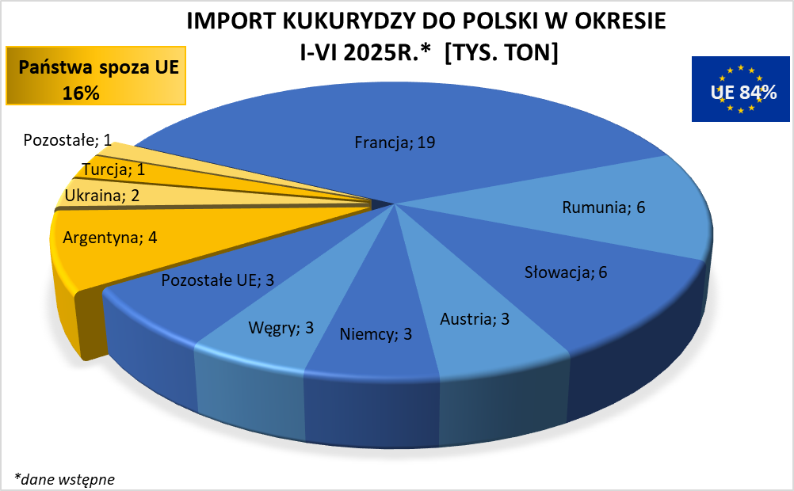

HZ wykresy 2024
